Estadísticas
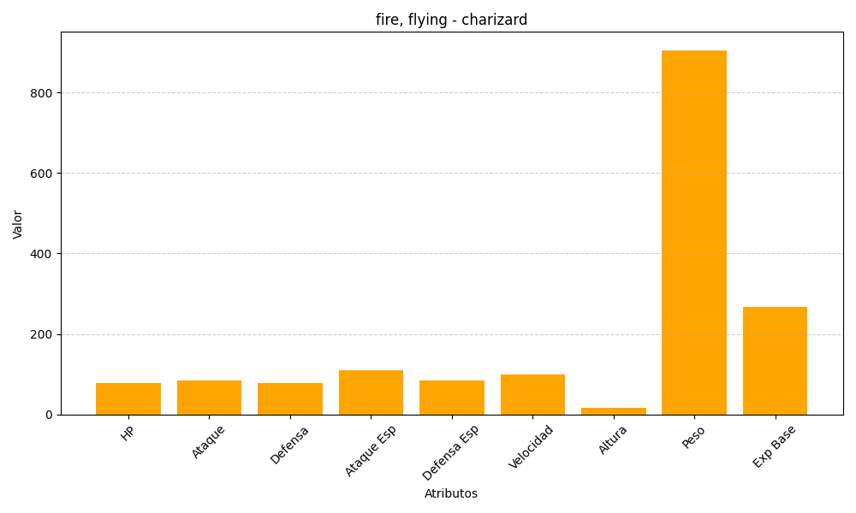
ID | Nombre | Tipo | HP | Ataque | Defensa | Ataque Especial | Defensa Especial | Velocidad | Altura | Peso | Experiencia Base
6 | charizard | fire, flying | 78 | 84 | 78 | 109 | 85 | 100 | 17 | 905 | 267

